Arrachement
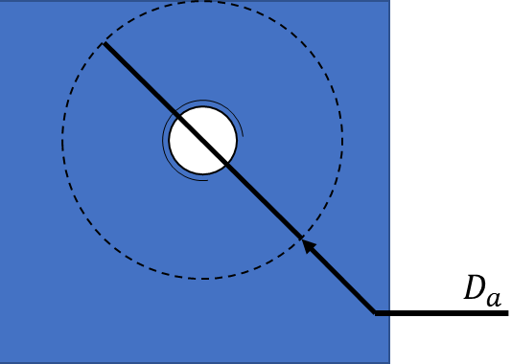
CALCUL ARRACHEMENT DE FILETS - NF E 25030-2 |  |  |  |  | cellules à modifier
DONNEES VIS
Diamètre nominal | d | 10 | mm
Type de pas | Pas gros
Pas | P | 1.5 | mm
Qualité pour le filetage | 6
Position de la tolérance | g
Classe de qualité | 8.8
DONNEES TARAUDAGE
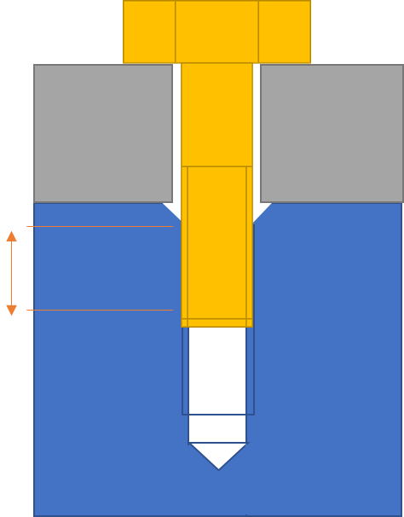
Lt_eff
Qualité pour le filetage | 6
Position de la tolérance | H
Minimum de matière autour du taraudage | Da | 45 | mm
Résistance maximale à la traction du taraudage (min) | Rm_t | 780 | N/mm²
DONNEES ASSEMBLAGE
Longueur en prise effective | Lt_eff | 18.5 | mm
RESULTAT
Charge de défaillance minimale de la vis | Fm_min_vis | 46392 | N
Charge de défaillance minimale des filets de la vis | Fsb_min | 143342 | N
Lt_eff ne comprend ni le chanfrein
d'entrée du taraudage ni les derniers
filets incomplets de la vis
Charge de défaillance minimale des filets du taraudage | Fst_min | 167595 | N
PAS DE RISQUE D'ARRACHEMENT DE FILETS
VIS FUSIBLE EN STRICTION (partie filetée tendue)
CALCULS
Section cisaillée des filets de la vis | Asb | 287.0 | mm²
Section cisaillée des filets du taraudage | Ast | 399.2 | mm²

Résistance des filets de la vis au cisaillement (rupture) | Ꞇb | 480 | N/mm²
Résistance des filets du taraudage au cisaillement (rupture) | Ꞇt | 468 | N/mm²

facteur de dilatation du taraudage | C1 | 1 | -
ratio de résistance | RꞆ | 1.36 | -
facteur de flexion des filets de la vis | C2 | 1.04 | -
facteur de flexion des filets du taraudage | C3 | 0.90 | -

Limite d'élasticité de la vis (min) | Re_vis | 640 | N/mm²
Résistance maximale à la traction de la vis (min) | Rm_vis | 800 | N/mm²

Coefficient pour le calcul des tolérances de la vis | kv | 1
Coefficient pour le calcul des tolérances du taraudage | kt | 1
Tolérance sur le diamètre extérieur de la vis | Td | 0.233 | mm
Ecart inférieur pour la tolérance de la vis | ES | 0.032 | mm
Diamètre sur flanc de la vis | d2 = D2 | 9.026 | mm
Tolérance sur le diamètre sur flanc de la vis | Td2 | 0.133 | mm
Diamètre à fond de filet de la vis | d3 | 8.160 | mm
Diamètre intérieur de l'écrou (diamètre de perçage) | D1_d1 | 8.376 | mm
Ecart supérieur pour la tolérance du taraudage | EI | 0.000 | mm
Tolérance sur le diamètre intérieur du taraudage | TD1 | 0.305 | mm
Diamètre intérieur sur flancs du taraudage | D2 = d2 | 9.026 | mm
Tolérance sur le diamètre intérieur sur flancs du taraudage | TD2 | 0.175 | mm

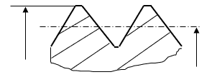
Diamètre extérieur de la vis min | d_min | 9.735 | mm
Diamètre extérieur de la vis max | d_max | 9.968 | mm
Diamètre extérieur de la vis moy | d_moy | 9.851 | mm

d
d2
Diamètre sur flanc de la vis min | d2_min | 8.860 | mm
Diamètre sur flanc de la vis max | d2_max | 8.994 | mm
Diamètre sur flanc de la vis moy | d2_moy | 8.927 | mm
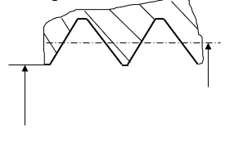
Diamètre intérieur du taraudage min | D1_min | 8.376 | mm
Diamètre intérieur du taraudage max | D1_max | 8.682 | mm
Diamètre intérieur du taraudage moy | D1_moy | 8.529 | mm

D2
D1
Diamètre sur flanc du taraudage min | D2_min | 9.026 | mm
Diamètre sur flanc du taraudage max | D2_max | 9.200 | mm
Diamètre sur flanc du taraudage moy | D2_moy | 9.113 | mm

Section résistante nominale | As_nom | 57.990 | mm²

Version | 2022-11-21 | 1

 | Cq_vis | Re_vis | Rm_vis
 | 8.8 | 640 | 800
 | 10.9 | 940 | 1040
 | 12.9 | 1100 | 1220

 | d | Pas gros | Pas fin
 | 5 | 0.8 | -
 | 6 | 1 | 0.75
 | 8 | 1.25 | 1
 | 10 | 1.5 | 1.25
 | 12 | 1.75 | 1.5
 | 16 | 2 | 1.5
 | 20 | 2.5 | 2
 | 24 | 3 | 2
 | 30 | 3.5 | 2
 | 36 | 4 | 3

 | qfv |  | qft
 | 3 | e | 3 | G
 | 4 | f | 4 | H
 | 5 | g | 5
 | 6 | h | 6
 | 7 |  | 7
 | 8 |  | 8

